이미지참조
No. | Detail_no | As-is | To-be | IT 의견 | 영림원 의견 | 경영분석모델 | 확인필요
3 | 개발 |  | 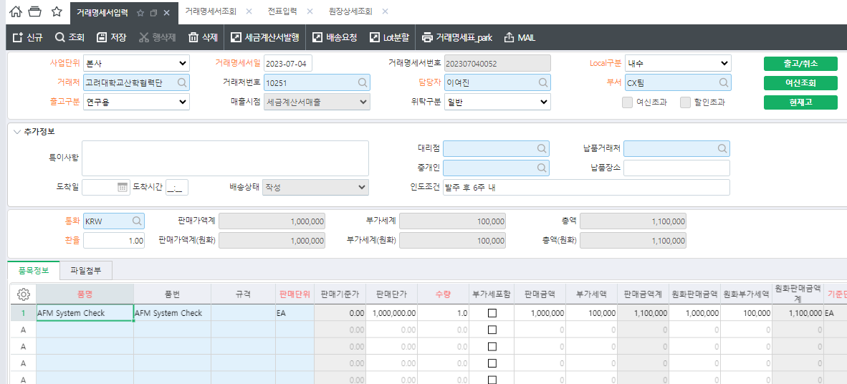
12 | 구매_1 | 발주서 상에 필수 정보 누락 | 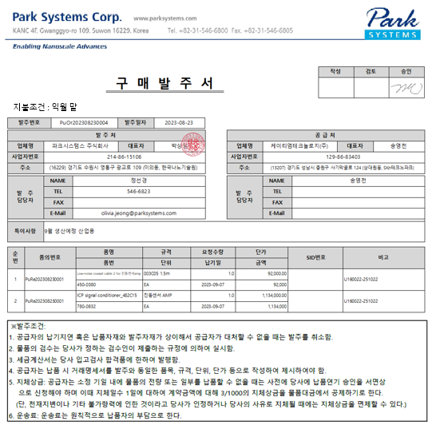 |  | 출력물수정
13 | 구매_2 | 발주서 상에 필수 정보 누락 | 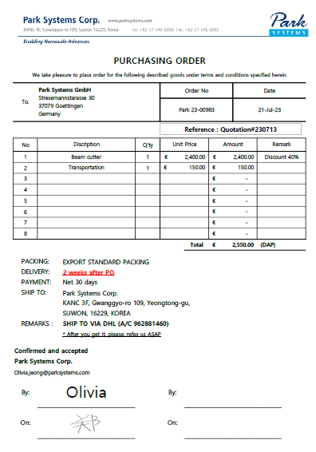 |  | 출력물수정
14 | 구매_3 | 해당 모듈 없음 | [업체정보 양식 예시] sheet 참조 |  | 프로세스개발(등록/조회) 출력물 *세부내역협의필요
15 | 구매_4 | ERP에서 E-mail 발주불가 |  |  | email전송 개발필요 (양식제공필요)
16 | 구매_5 | 자재의 Leadtime이 반영되지 않은 상태에서 구매요청 진행 |  |  | 재문의
17 |  | 발주서 품목을 일정과 수량에 따라 분할 할 수 없음
18 | 구매_6 | 중단 시 중단사유 및 중단처리자 확인 불가 |  |  | 중단사유 입력화면추가개발
19 | 구매_7 | 간접비 배부된 금액만 확인 가능 |  | 업체 검토 필요 | 수입원자재 간접비 배부후 금액이면 구매분석에서 COVER | O
20 | 구매_8 | 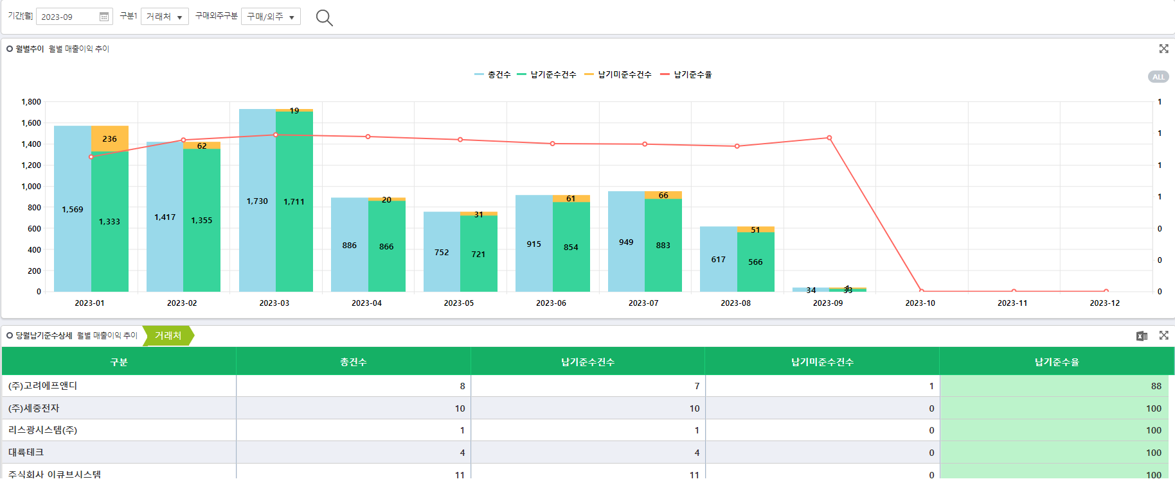 | 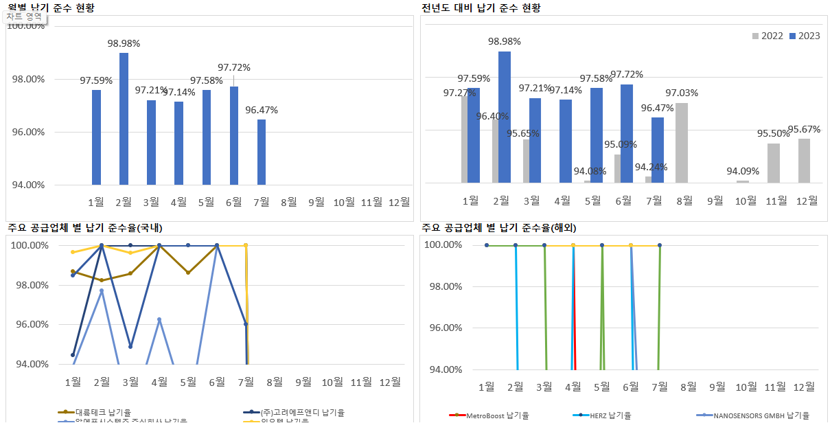 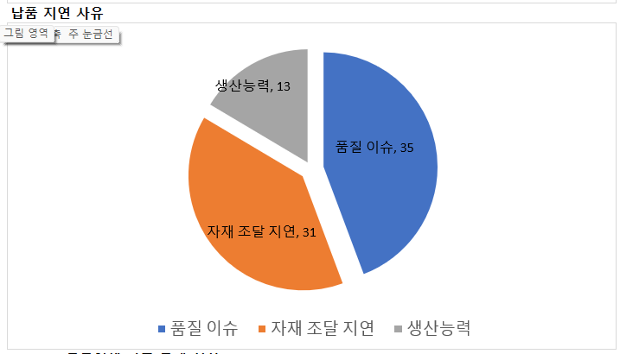 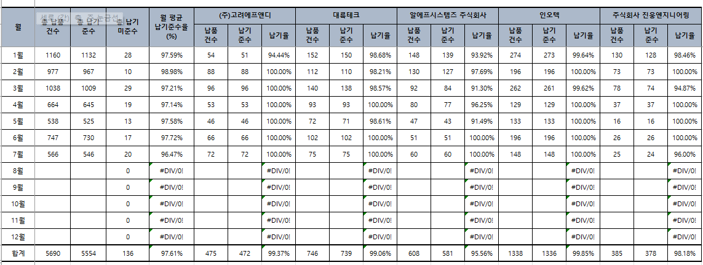 |  | 구매분석 표준모델에서 COVER 함 | O
21 | 구매_9 | 해당 모듈 없음 |  |  | 구매분석 표준모델에서 COVER 함 | O
22 | 구매_10 | 구매실적 | 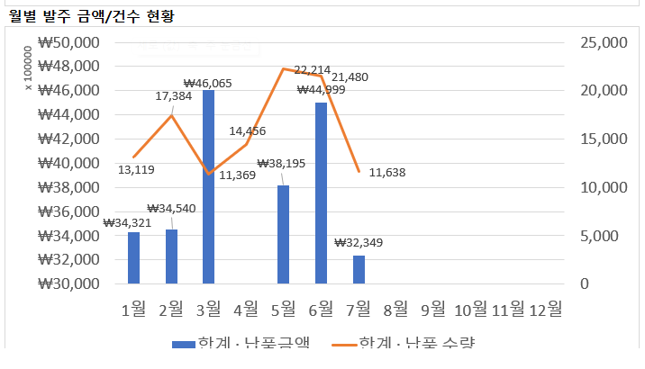  |  | 구매분석 표준모델에서 COVER 함 | O
23 | 구매_11 | 해당 모듈 없음 |  |  | 구매분석 표준모델에서 COVER 함 | O
24 | 구매_12 | 해당 모듈 없음 | 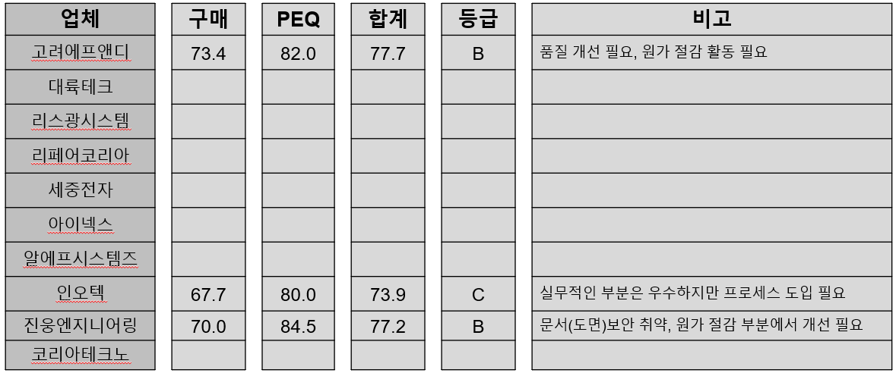 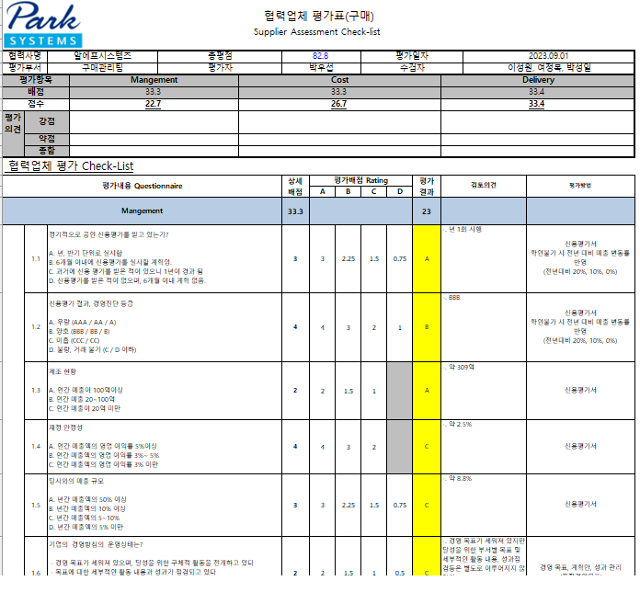 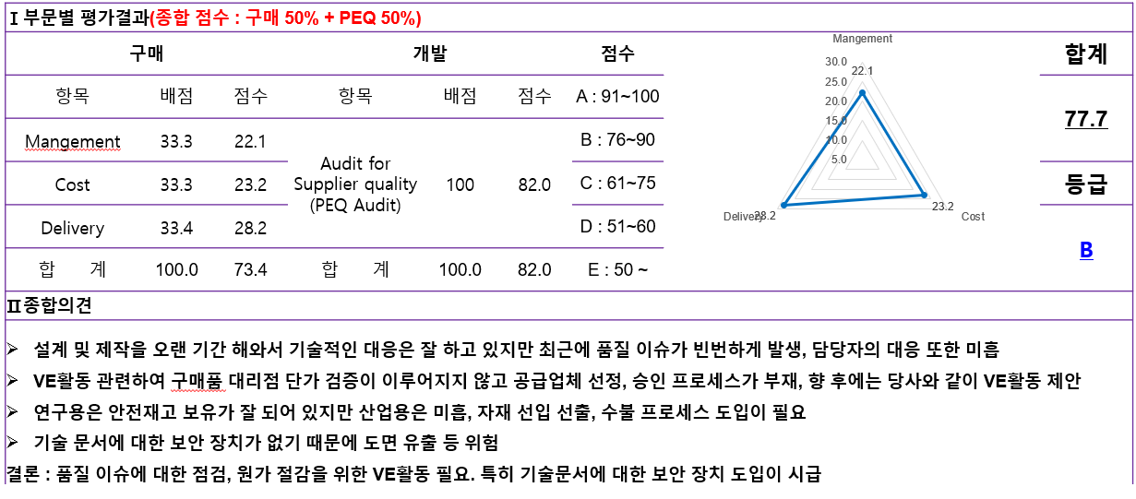 |  | 평가정보를 엑셀로 추가하거나 , ERP 에서 평가정보 입력시 구매분석 표준모델의 CUSTOMIZING 범위내 | O
41 | 구매_14 | 구매 품의별 품목단가 화면없음

업체정보 양식 예시
Supplier profile


<작성일 : 2021년 5월 7일>
1. 일반 현황

회 사 일 반 현 황 | 업체명(한글) |  |  | 대륙테크 |  |  |  |  |  |  |  | 업체명(영문) |  |  | DAE RYUK TECH
 | 구분 |  |  | 우편번호 |  |  | 주소 |  |  |  |  |  |  |  |  |  | 전화번호 |  |  | FAX 번호 | 사업자번호
 | 본사 |  |  |  |  |  | 충남 천안시 서북구 4산단 7길 156-3 |  |  |  |  |  |  |  |  |  | 041-587-7664 |  |  | 041-587-7665 | 312-29-72785

 | 공장 1 |  |  |  |  |  | (한글)충남 천안시 서북구 4산단 7로 156-3
 |  |  |  |  |  |  | (영문)156-3, 4sandan 7-ro, Jiksan-eup, Seobuk-gu, Cheonan-si, Chungcheongnam-do, Korea
 | 공장 2 |  |  |  |  |  | (한글)
 |  |  |  |  |  |  | (영문)
 | 해외공장
 | 자본금 |  |  | 설립일 |  |  | 거래개시일 |  | 관련 그룹명 |  | 회사구분 |  |  |  |  |  |  |  |  |  | 기타
 | 798백만원 |  |  | 2011.09.11 |  |  | 2011.09.11 |  |  |  | 일반
대 표 자 현 황 | 성명 |  |  |  |  |  |  |  |  |  |  | 당 담 자 현 황 | 성명
 | 한글 |  |  | 유준걸 |  |  |  |  |  |  |  |  | 한글 |  |  | 도용덕
 | 영문 |  |  | Yu Jungeol |  |  |  |  |  |  |  |  | 영문 |  |  | Do Yongduk
 | 한자 |  |  | 劉 俊 杰 |  |  |  |  |  |  |  |  | 한자 |  |  | 都 庸 德
종 업 원 수 | 구분 |  |  | 기술직 |  |  | 사무직 |  | 생산직 |  | 계 | 생산현황 |  | 품목 |  |  |  |  |  | 적용제품 | 월 생산 능력
 | 인원수 |  |  | 3 |  |  | 2 |  | 3 |  | 8
 | 평균근속 |  |  | 4 |  |  | 7 |  | 4
거래 은행 |  | 1 신한 |  |  |  | 은행 |  |  | 천안 중앙 지점 |  |  | 해외진출현황 |  | 국가: |  |  |  |  |  | 품목:
 |  | 2 기업 |  |  |  | 은행 |  |  | 천안 쌍용 지점 |  |  |  |  | 국가: |  |  |  |  |  | 품목:

2. 회사 조직도

3. 세부 사항

1) 납기준수율 - 계산된 필드
2) 주요취급품목 : 전년도 매입 순위로 (?) - Text
3) 업체평가 결과 : 점수만 입력하는 걸로 할지 평가지 첨부 할지
4) 결제방법/Payment term

4. 매출 현황

거래선 |  |  |  | 품명 |  |  |  | 년 실적 |  |  | 년 실적 |  |  |  |  | 년 실적
 |  |  |  |  |  |  |  |  |  | 의존율 |  |  |  | 의존율 |  |  |  |  | 의존율
국 내 거 래 선 | 파크시스템스 주식회사 |  |  | 현미경 구조물외 종 |  |  |  | 2,000,000,000 |  | 92% |  |  |  | % |  |  |  |  | %
 | 유한테크 ( 명화공업 ) |  |  | 자동차부품외 종 |  |  |  | 50,000,000 |  | 3% |  |  |  | % |  |  |  |  | %
 | ㈜센트랄 |  |  | 자동차부품외 종 |  |  |  | 50,000,000 |  | 3% |  |  |  | % |  |  |  |  | %
 | SICT 교정기술원 |  |  | 검사지그외 종 |  |  |  | 30,000,000 |  | 2% |  |  |  | % |  |  |  |  | %
 |  |  |  | 외 종 |  |  |  |  |  | % |  |  |  | % |  |  |  |  | %
 |  |  |  | 외 종 |  |  |  |  |  | % |  |  |  | % |  |  |  |  | %
 |  |  |  | 외 종 |  |  |  |  |  | % |  |  |  | % |  |  |  |  | %
 |  |  |  | 외 종 |  |  |  |  |  | % |  |  |  | % |  |  |  |  | %
 |  |  |  | 외 종 |  |  |  |  |  | % |  |  |  | % |  |  |  |  | %
 |  |  |  | 외 종 |  |  |  |  |  | % |  |  |  | % |  |  |  |  | %
해 외 거 래 선 |  |  |  | 외 종 |  |  |  |  |  | #DIV/0! |  |  |  | % |  |  |  |  | %
 |  |  |  | 외 종 |  |  |  |  |  | #DIV/0! |  |  |  | % |  |  |  |  | %
 |  |  |  | 외 종 |  |  |  |  |  | % |  |  |  | % |  |  |  |  | %
 |  |  |  | 외 종 |  |  |  |  |  | % |  |  |  | % |  |  |  |  | %
 |  |  |  | 외 종 |  |  |  |  |  | % |  |  |  | % |  |  |  |  | %

매출 총계 |  |  |  | 외 종 |  |  |  | 2,130,000,000 |  | 100% | 년 실적 |  |  | % |  |  |  |  | %

5. 외주임가공 위탁업체 |  |  |  |  |  |  |  |  |  |  |  |  |  |  |  |  |  |  | 단위: 원

업체명 |  |  | 대표자 |  | 위탁물품 |  |  | 년구매액 |  | 주소 |  |  |  |  |  |  |  | 연락처
테크마스터 |  |  | 김만수 |  | 가공품 |  |  | 50,000,000 |  | 천안 서북구 직산읍
대원레이져 |  |  | 박병권 |  | 가공품 |  |  | 20,000,000 |  | 아산시 음복면
MS와이어 |  |  | 박병권 |  | 가공품 |  |  | 80,000,000 |  | 천안 서북구 직산읍

